상품제안서
송월 프리미엄 디퓨저세트 (30수 170g 1매 + 코코도르 200ml 1개) | 상품코드: F24596

 |  |  |  |  |  |  | 02-412-0044 | www.easy1.co.kr
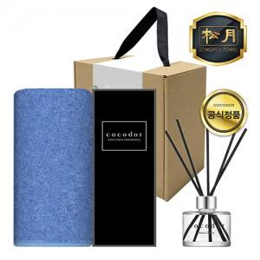

【상세/제작정보】 | 자수인쇄는 주문전 필수 문의 주시기 바랍니다. (※자수인쇄는 난이도, 크기 등으로 인해 단가 변동 있을 수 있습니다.)

【인쇄/포장옵션】 | 실크, 자수 / 포장불가능

【공급단가】 | 수량 | 50~ | 100~ | 500~ | 1,000~ | 2,000~
*VAT별도 | 단가 | 12,960원 | 12,480원 | 12,000원 | 11,520원 | 11,230원

【상품 URL】 | https://dev.easy1.co.kr:443/src/goods_detail.php?gdno=24596

